Estadísticas
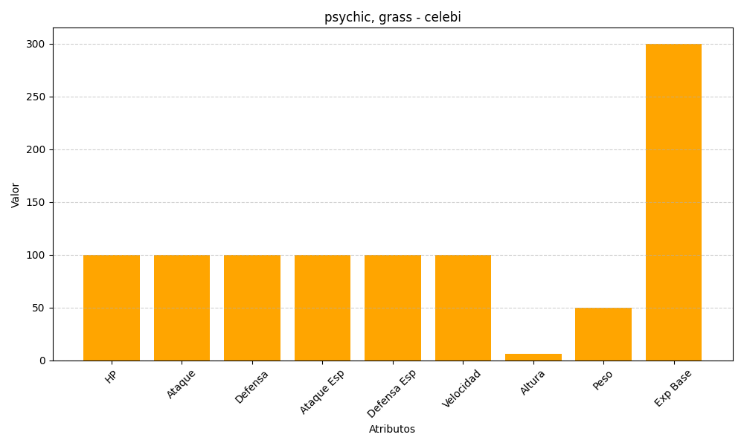
ID | Nombre | Tipo | HP | Ataque | Defensa | Ataque Especial | Defensa Especial | Velocidad | Altura | Peso | Experiencia Base
251 | celebi | psychic, grass | 100 | 100 | 100 | 100 | 100 | 100 | 6 | 50 | 300

